详细一览
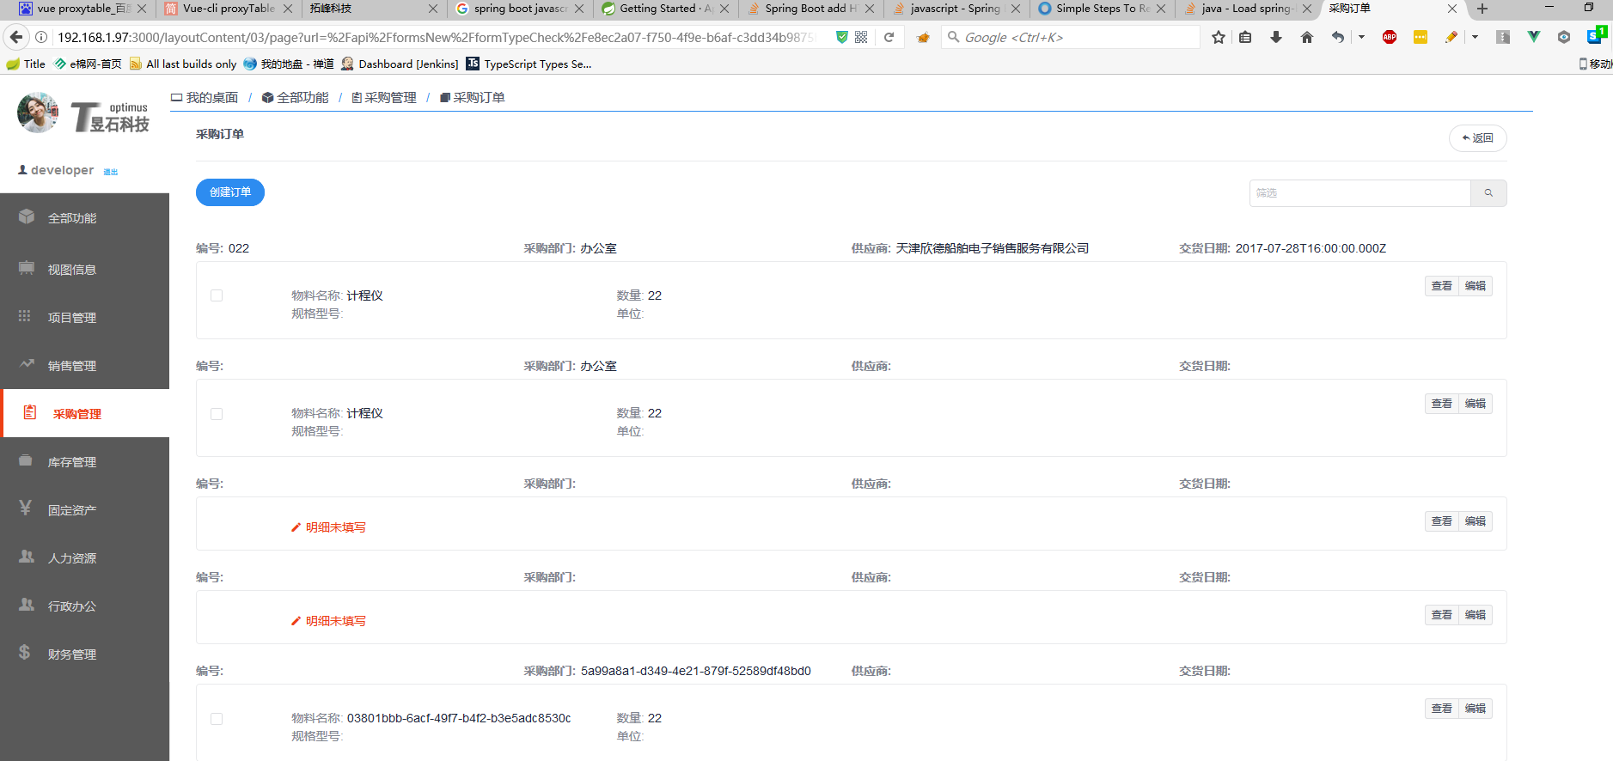

详细一览组件

 | NO | 功能 | 说明 | 优先级
 | 1 | 分页 | 可控制当前显示行数 | 中
 |  |  | 客户端分页 | 高
 |  |  | 服务器端分页 | 低
 | 2 | 模糊查询 | 根据输入关键字进行模糊查询，得到一条或多条符合条件的单据 | 中
 | 3 | 支持每条单据的操作 | 限于弹出提示框\超链接等操作 | 高

